상품제안서
LCD 고속미니 분리형듀얼케이블 10000mAh+자석싸바리 굿즈 | 상품코드: S45004

 |  |  |  |  |  |  | 02-713-8555 | www.synergygift.co.kr
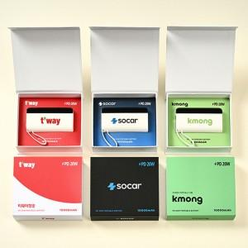

【상세/제작정보】

【인쇄/포장옵션】 | 슬리브+간지 풀컬러 / 포장불가능

【공급단가】 | 수량 | 30~ | 50~ | 100~ | 300~ | 1,000~
*VAT별도 | 단가 | 21,800원 | 21,100원 | 20,400원 | 19,500원 | 18,900원

【상품 URL】 | https://www.synergygift.co.kr:443/src/goods_detail.php?gdno=45004

